04_그래프_표
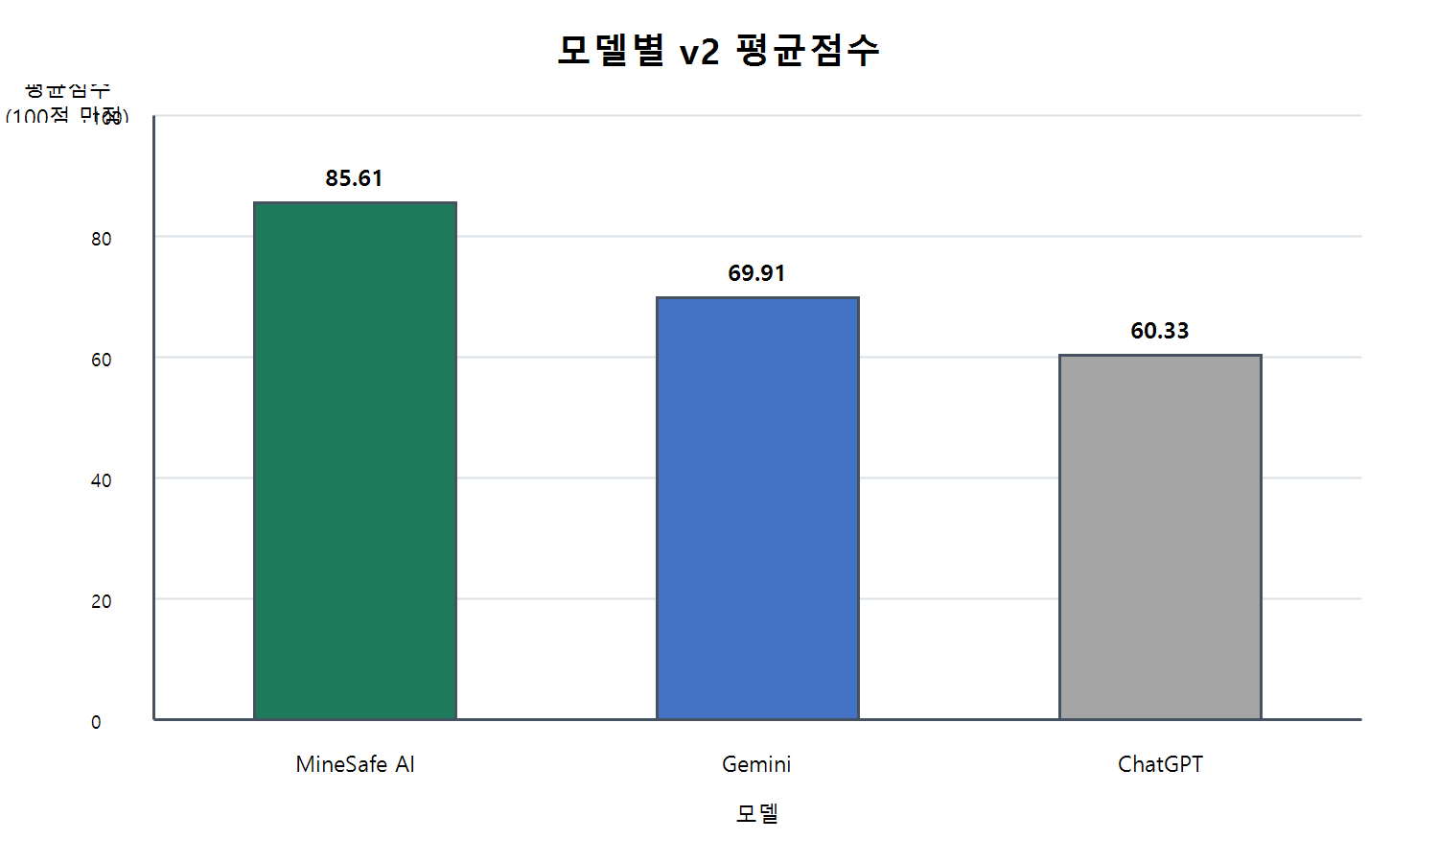
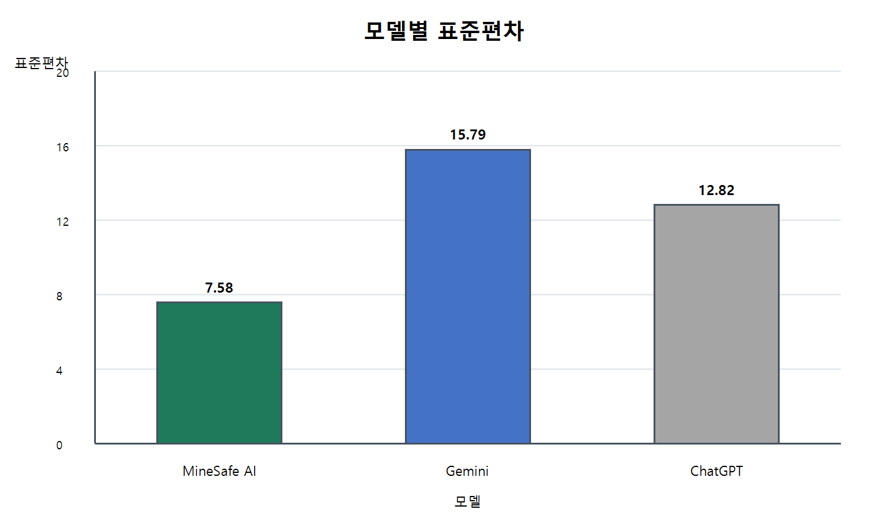
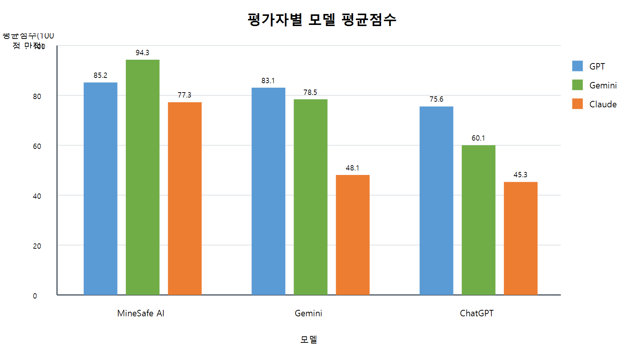
model | average_score | rank | model | standard_deviation | rank
MineSafe AI | 85.61 | 1 | MineSafe AI | 7.58 | 1
Gemini | 69.91 | 2 | Gemini | 15.79 | 2
ChatGPT | 60.33 | 3 | ChatGPT | 12.82 | 3

모델별 표준편차

